サイト構成
サイト構成
 | ※ファイルは拡張子があります。

ルート階層 | １階層/中身 | ２階層/中身
404.html
contact.html
faq.html
gallery.html
htaccess
index.html
portfolio-1-col.html
portfolio-2-col.html
portfolio-3-col.html
portfolio-4-col.html
bin | contact_me.php
css | bootstrap.css
css | bootstrap.min.css
css | common.css
css | modern-business.css
font-awesome-4.1.0 | css | font-awesome.css
font-awesome-4.1.0 | css | font-awesome.min.css
font-awesome-4.1.0 | fonts | fontawesome-webfont.eot
font-awesome-4.1.0 | fonts | fontawesome-webfont.svg
font-awesome-4.1.0 | fonts | fontawesome-webfont.ttf
font-awesome-4.1.0 | fonts | fontawesome-webfont.woff
font-awesome-4.1.0 | fonts | FontAwesome.otf
font-awesome-4.1.0 | less | bordered-pulled.less
font-awesome-4.1.0 | less | core.less
font-awesome-4.1.0 | less | fixed-width.less
font-awesome-4.1.0 | less | font-awesome.less
font-awesome-4.1.0 | less | icons.less
font-awesome-4.1.0 | less | larger.less
font-awesome-4.1.0 | less | list.less
font-awesome-4.1.0 | less | mixins.less
font-awesome-4.1.0 | less | path.less
font-awesome-4.1.0 | less | rotated-flipped.less
font-awesome-4.1.0 | less | spinning.less
font-awesome-4.1.0 | less | stacked.less
font-awesome-4.1.0 | less | variables.less
font-awesome-4.1.0 | scss | font-awesome.scss
font-awesome-4.1.0 | scss | _bordered-pulled.scss
font-awesome-4.1.0 | scss | _core.scss
font-awesome-4.1.0 | scss | _fixed-width.scss
font-awesome-4.1.0 | scss | _icons.scss
font-awesome-4.1.0 | scss | _larger.scss
font-awesome-4.1.0 | scss | _list.scss
font-awesome-4.1.0 | scss | _mixins.scss
font-awesome-4.1.0 | scss | _path.scss
font-awesome-4.1.0 | scss | _rotated-flipped.scss
font-awesome-4.1.0 | scss | _spinning.scss
font-awesome-4.1.0 | scss | _stacked.scss
font-awesome-4.1.0 | scss | _variables.scss
fonts | glyphicons-halflings-regular.eot
fonts | glyphicons-halflings-regular.svg
fonts | glyphicons-halflings-regular.ttf
fonts | glyphicons-halflings-regular.woff
images | bg_image.jpg
images | photo1.jpg
images | photo2.jpg
images | photo3.jpg
images | gallery | 13125068.jpg
images | gallery | 1410664.jpg
images | gallery | 16240421.jpg
images | gallery | 1810736.jpg
images | gallery | 1826450.jpg
images | gallery | 1832957.jpg
images | gallery | 18365813.jpg
images | gallery | 21067964.jpg
images | gallery | 28013696.jpg
images | gallery | 28132171.jpg
images | gallery | 28677411.jpg
images | gallery | 31120782.jpg
images | gallery | 31293930.jpg
images | gallery | 3166743.jpg
images | gallery | 36913695.jpg
images | gallery | 38782316.jpg
images | gallery | 43369247.jpg
images | gallery | 6510365.jpg
images | gallery | 9866766.jpg
images | gallery | bg_image.jpg
images | index | 13125068.jpg
images | index | 1410664.jpg
images | index | 16240421.jpg
images | index | 1810736.jpg
images | index | 1826450.jpg
images | index | 1832957.jpg
images | index | 18365813.jpg
images | index | 21067964.jpg
images | index | 28013696.jpg
images | index | 28132171.jpg
images | index | 28677411.jpg
images | index | 31120782.jpg
images | index | 31293930.jpg
images | index | 3166743.jpg
images | index | 36913695.jpg
images | index | 38782316.jpg
images | index | 43369247.jpg
images | index | 6510365.jpg
images | index | 9866766.jpg
images | index | bg_image.jpg
images | item | 13125068.jpg
images | item | 1410664.jpg
images | item | 16240421.jpg
images | item | 1810736.jpg
images | item | 1826450.jpg
images | item | 1832957.jpg
images | item | 18365813.jpg
images | item | 21067964.jpg
images | item | 28013696.jpg
images | item | 28132171.jpg
images | item | 28677411.jpg
images | item | 31120782.jpg
images | item | 31293930.jpg
images | item | 3166743.jpg
images | item | 36913695.jpg
images | item | 38782316.jpg
images | item | 43369247.jpg
images | item | 6510365.jpg
images | item | 9866766.jpg
images | item | bg_image.jpg
item | index.html
js | bootstrap.js
js | bootstrap.min.js
js | contact_me.js
js | jqBootstrapValidation.js
js | jquery-1.11.0.js

(Home)トップページ
1919ケマオ9%のサークルサイト構成

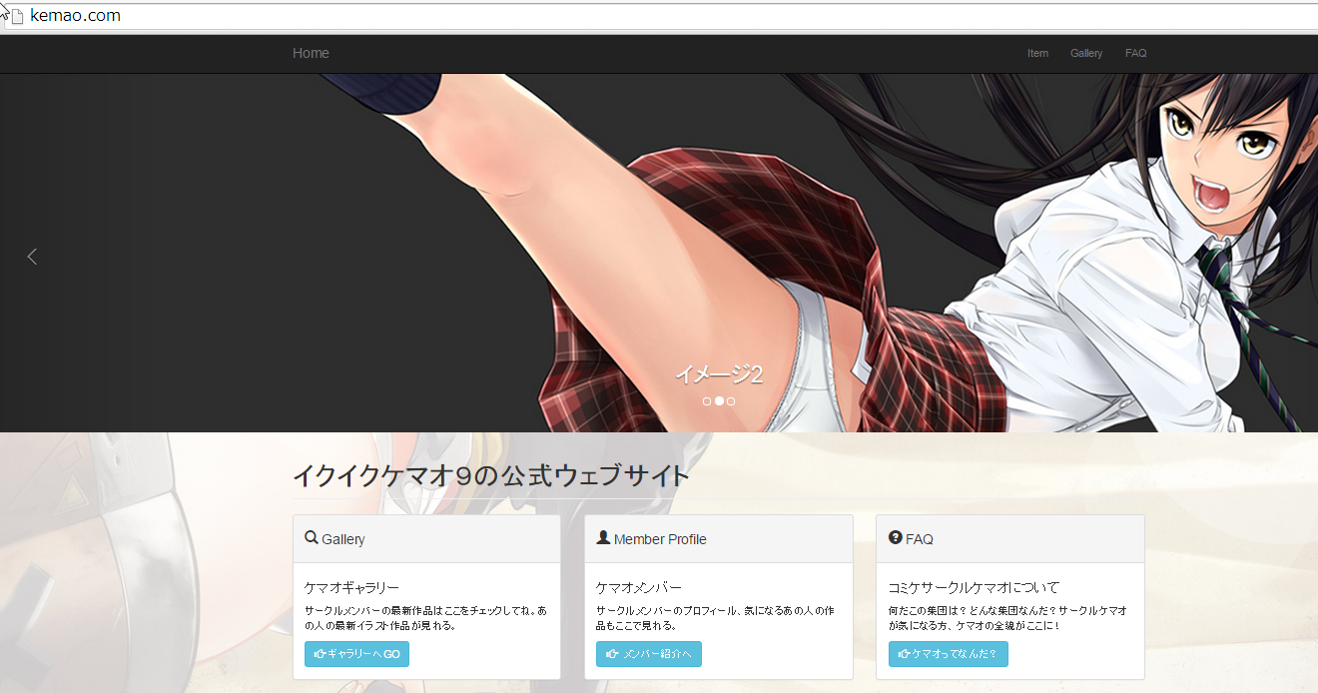
◆基本的な構成
Ittemページ：販売グッヅの画像掲載
Galleryページ：各イラストをこのページで紹介する。
※2つのページは画像をclickすると大きな画像がポップアップで表示されるようにする。
FAQページ：翡翠亭のaboutページをこの部分に設置する。
※今回はメンバーページは不要と判断のちのち増やしていく
◆URL例：※〇〇.htmlとは表示させないようにする。
http://kemao.com/item/
◆ユーザーアクセシビリティ
・テキストは少なめ、ひと目で分かるイラスト画像を配置
・画像はリンクとクリックすると大きい画像が閲覧できるように機能を実装

◆エントランスページとしてのリンク※左から
１，Itemページのリンク
２，Galleryページヘのリンク
３，FAQページへのリンク

◆背景画像
１，ディスプレイ全体で透過画像として表示される。
２，どこでも同じように表示されるようにしています。
３，レスポンシブデザインで対応しているので、スマホでも表示可能です。

◆グッヅ一覧機能
１，デフォルトでNewと表示されている
２，マウスオーバーでnewが非表示になる。アニメーションで表示が隠れます。
（IEはアニメーション対応していないためできません。）
３，画像はItemページヘのリンクとなっています。
◆グッヅ一覧
１，ディスプレイ全体で透過画像として表示される。
２，どこでも同じように表示されるようにしています。
３，レスポンシブデザインで対応しているので、スマホでも表示可能です。

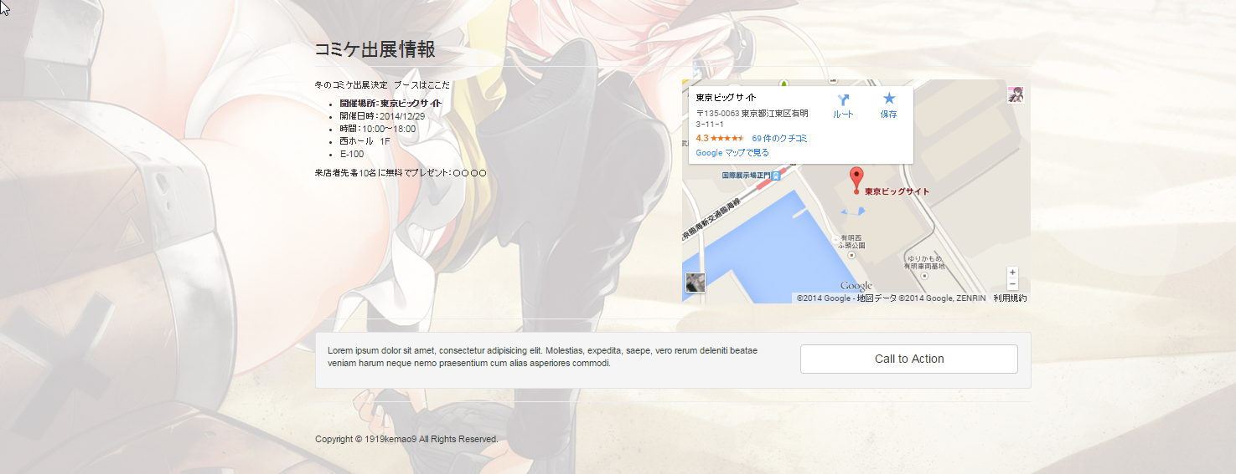

◆トップページとしての役割
１，ディスプレイ全体で透過画像として表示される。
２，どこでも同じように表示されるようにしています。
３，レスポンシブデザインで対応しているので、スマホでも表示可能です。

◆告知orキャンペーンエリア
例
１，先着２０名に〇〇をプレゼント
※ボタンは外します。

◆コピーライトの表示

Itemページ
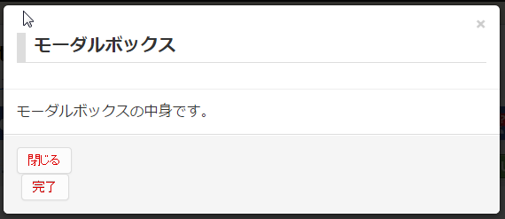
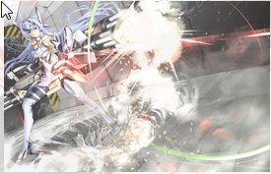
1919ケマオ9%のサークルサイト構成

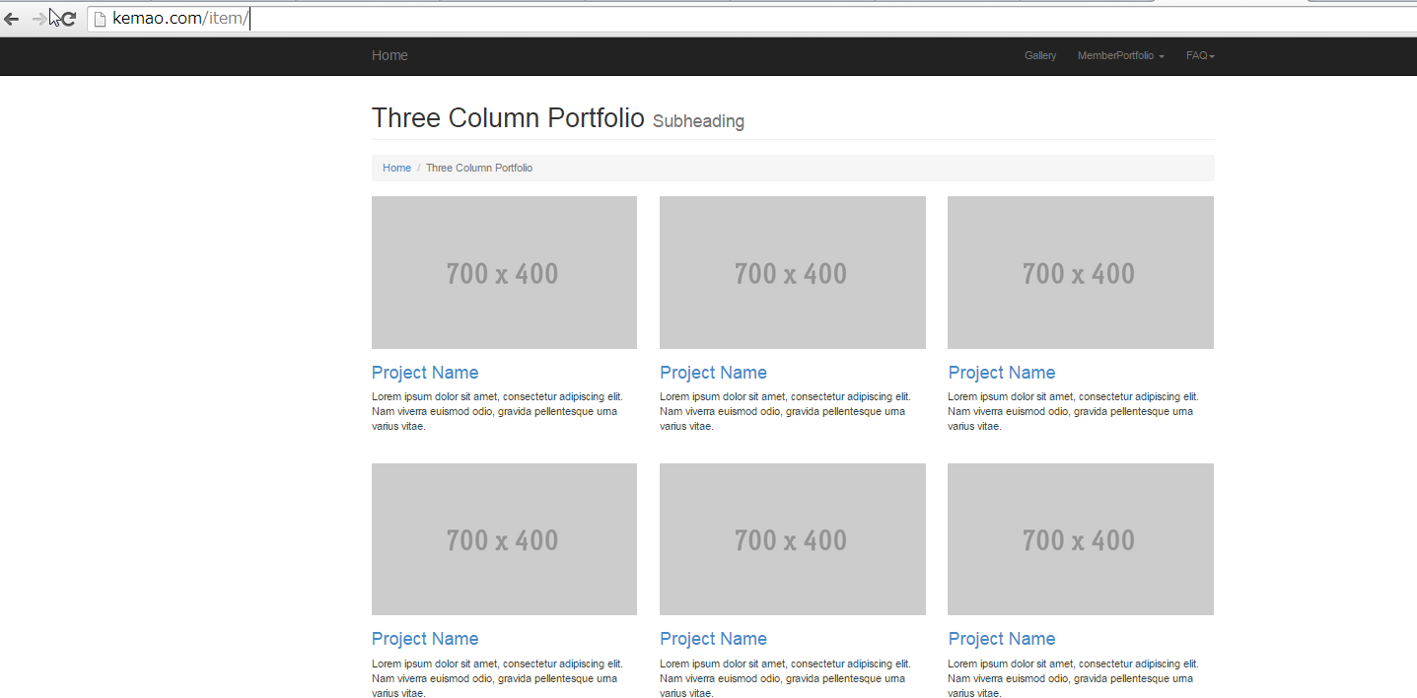
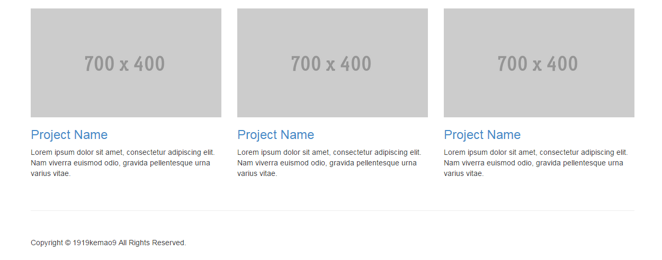

くぱアイテム

パンくずリストSEO対策

◆グッヅのイラストもしくはグッズ紹介エリア
→各イラスト画像はクリックすると周りが黒くなりイラストだけを表示させる。

◆グッヅのイラストもしくはグッズ紹介エリア
→テキストは極力すくなくするが、販売するのであれば金額をいれるつもりです。

◆ページトップへ戻るボタン
のちのち作品が増えてきた時を考えてページトップへのボタンを設置します。
※表示されるのはスクロールした時のみです。

Galleryページ
1919ケマオ9%のサークルサイト構成

くぱぁぎゃらりー

パンくずリストSEO対策

テキストは削除します。

基本的に画像のみの表示です。
タイトルは入れてもいいですので必要なら言ってください。
※itemページと同じくクリックすると拡大表示する。

テキストは削除します。

テキストは削除します。

◆ページトップへ戻るボタン
のちのち作品が増えてきた時を考えてページトップへのボタンを設置します。
※表示されるのはスクロールした時のみです。

FAQページ
1919ケマオ9%のサークルサイト構成
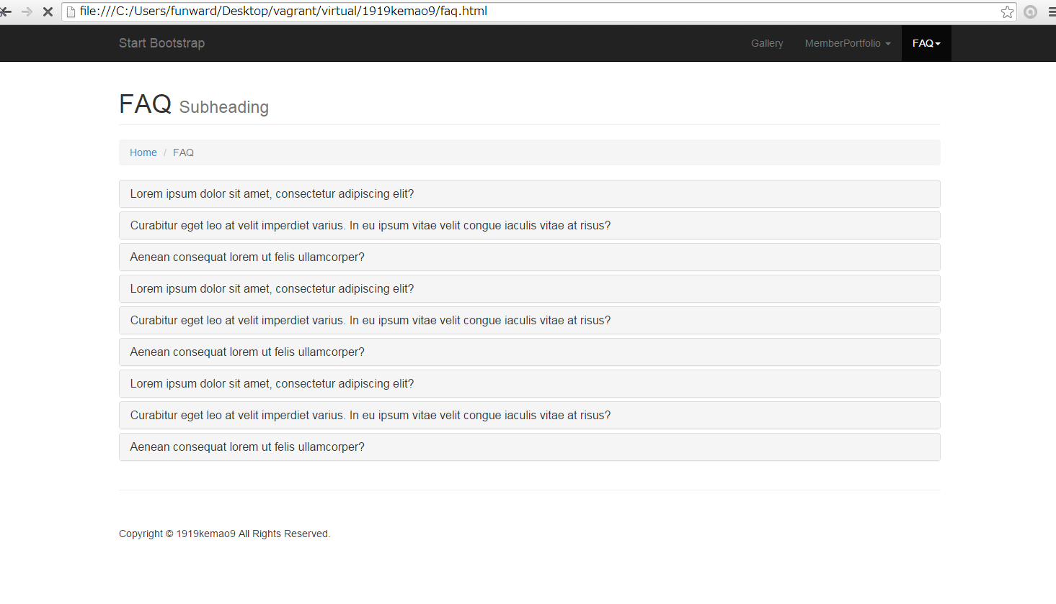

パンくずリストSEO対策

◆FAQページ
翡翠亭にあったアバウトページはここに移動させます。
気になる情報はここにいれます。
例：
1919ケマオ9%とは
専門学校時代の友人たちと作ったサークルです。

◆ページトップへ戻るボタン
のちのち作品が増えてきた時を考えてページトップへのボタンを設置します。
※表示されるのはスクロールした時のみです。

